ANEXO 1
ANEXO 1: CONCERTACIÓN, SEGUIMIENTO, RETROALIMENTACIÓN Y EVALUACIÓN DE COMPROMISOS GERENCIALES
Concertación |  |  |  |  |  |  |  |  |  |  |  | Evaluación
N° | Objetivos institucionales | Compromisos gerenciales | Indicador | Fecha inicio-fin dd/mm/aa | Actividades | Peso ponderado | Avance |  |  |  |  | % Cumplimiento año | Resultado | Evidencias
 |  |  |  |  |  |  | % cumplimiento programado a 1er semestre | % cumplimiento de Indicador 1er Semestre | Observaciones del avance y oportunidad de mejora | % cumplimiento programado a 2° semestre | % Cumplimiento de indicador 2° Semestre |  |  | Descripción | Ubicación
1 | Fortalecer la capacidad institucional en el marco de un Modelo Integrado de Planeación y Gestión eficiente, que propenda por una gestión pública inteligente, transparente y ágil en la respuesta a los requerimientos de la ciudadanía, promoviendo la participación y el control social. | Geenrear espacios de capacitacion y orientacion al personal de la Entidad para que tengan conocimiento de las normas disciplinarias, desde la parte preventiva | No Espacio generados / No espacios programados | 01/01/2025 al 31/12/2025 | Capacitaciones | 40% | 50% | 50% |  | 50% | 50% | 100% | 40% | Se realizo 2 capacitaciones inabilidades eincompatibilidades de los servidores y conflicto de intereses, se enviaron 2 campañas publicitarias | Plan Institucional de capacitacion y envios de comunicaciones, folletos
 |  |  |  |  | Talleres
 |  |  |  |  | Campañas publicitarias entorno al tema disciplinario

2 | Fortalecer la capacidad institucional en el marco de un Modelo Integrado de Planeación y Gestión eficiente, que propenda por una gestión pública inteligente, transparente y ágil en la respuesta a los requerimientos de la ciudadanía, promoviendo la participación y el control social. | Tramitar las indagaciones preliminares pertinentes de acuerdo a la noticia disciplinaria | No de acciones preliminares adelantadas | 01/01/2025 al 31/12/2025 | Organizar los procesos de acuerdo a la ley de archivo | 30% | 50% | 50% |  | 50% | 50% | 100% | 30% | Se adelantaron 5 procesos todos con sus respectiva investigacion preliminar y solicitud de pruebas | OCDI
 |  |  |  |  | Decretar pruebas pertinentes y conducentes que nos lleven al impulso procesal
 |  |  |  |  | Determinarsi hay merito para la investigacion o cierre del proceso

3 | Fortalecer la capacidad institucional en el marco de un Modelo Integrado de Planeación y Gestión eficiente, que propenda por una gestión pública inteligente, transparente y ágil en la respuesta a los requerimientos de la ciudadanía, promoviendo la participación y el control social. | Realizar monitoreo pertinente a los procesos para evitar vencimientos de terminos | No de seguimientos / No de Expedientes | 01/01/2025 al 31/12/2025 | Revisar de manera periodica los impulsos procesales | 30% | 50% | 50% |  | 50% | 50% | 100% | 30% | Se realizaron los impulsos procesalers, de acuerdo a los terminos establecidos en el codigo disciplinario, ajustados en espacio tiempo y lugar. | OCDI
 |  |  |  |  | Revisar y emitir notificaciones de acuerdo con terminos de ley
 |  |  |  |  | Realizar los reportes a las plataformas establecidas por la personeria distrital

4 |  |  |  |  |  |  |  |  |  |  |  | 0% | 0%

5 |  |  |  |  |  |  |  |  |  |  |  | 0% | 0%

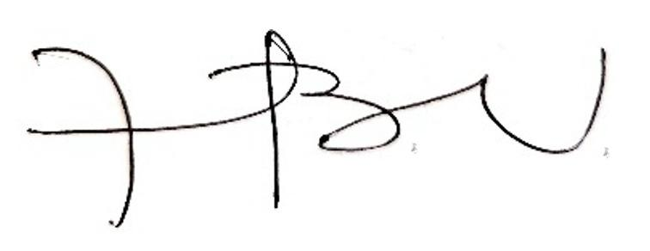
Total |  |  |  |  |  | 100% |  |  |  |  |  |  | 100%
Concertacion para el desempeño sobresaliente (5% adicional. Describir los compromisos gerenciales adicionales) Responder solicitudes con oportunidad. |  |  |  |  |  |  |  |  |  |  |  |  | 5%
 |  |  |  |  |  |  |  |  |  |  |  |  | 105%

 | FECHA | 2026-02-13 |  |  | LUCIA BASTIDAS UBATE |  |  |  | LILIANA PATRICIA ESCOBAR MORALES
 | VIGENCIA | 2025 |  |  | Firma del Superior Jerárquico |  |  |  | Firma del Gerente Público

